Hoja1
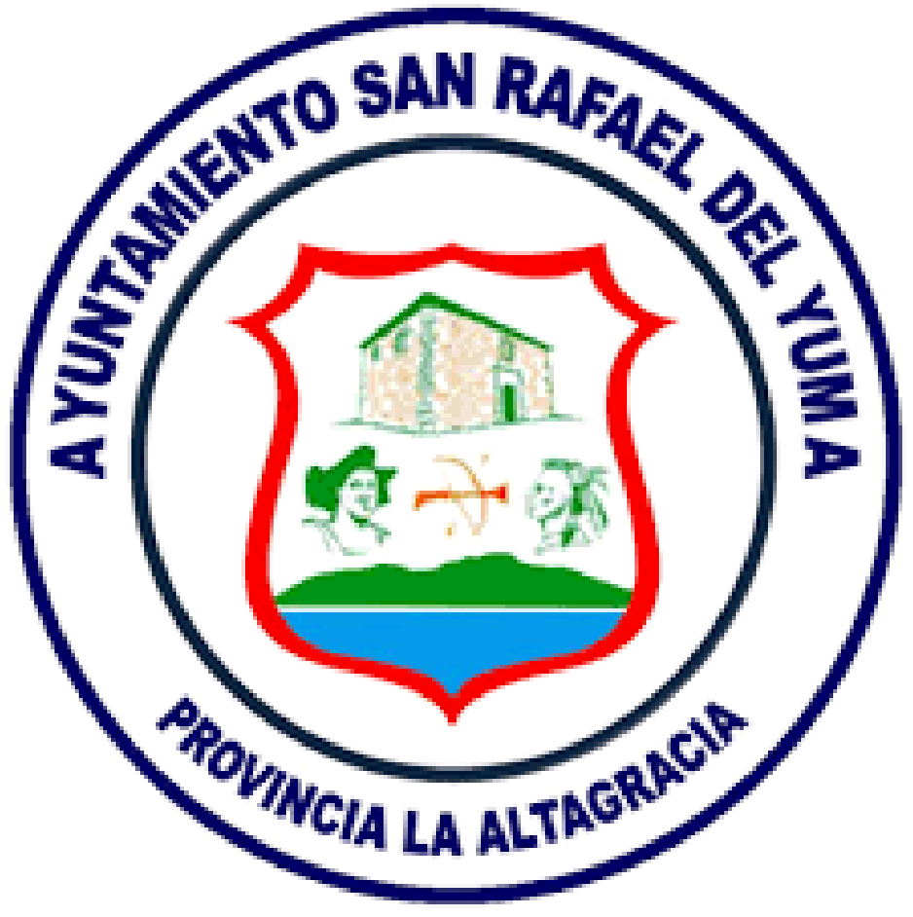
Ayuntamiento Municipal de San Rafael del Yuma

UNIDAD DE COMPRAS Y CONTRATACIONES
Relación de Compras ENERO 2025
Nº de Orden | FECHA | PROVEEDOR | RNC / CÉDULA | CONCEPTO | TOTAL
2026-01 | 2026-01-07 | ANICAL S.R.L. | 112105741 | COMPRA DE COMBUSTIBLE PARA EQUIPOS DEL AYUNTAMIENTO | RD$698,044.01
2026-02 | 2026-01-14 | AUTO RESPUESTOS MONTILLA | 130209294 | COMPRA DE PIEZAS PARA REPARACION DE VEHICULOS | RD$196,207.07
2026-03 | 2026-01-16 | GRUPO BRILLANTE B.V.D. S.R.L. | 131776108 | COMPRA DE MATERIALES PARA REPARACIONES MENORES | RD$52,585.59
2026-04 | 2026-01-19 | JUAN DE DIOS | 028-0053453-5 | COMPRA DE MATERIALES PARA CONSTRUCCION DE OBRAS MUNICIPALES | RD$636,990.00

 |  |  |  | TOTAL | RD$1,583,826.67

